Contenido
Resumen
Marketing
Operaciones
Logística
RRHH
TI
I+D
Finanzas
Ventas
Inicio
Proyectos
Dashboard
Multiplantilla - Indicadores de Gestión por Área funcional
1










 | 1
 | 1
 | 1
 | 1

Resumen
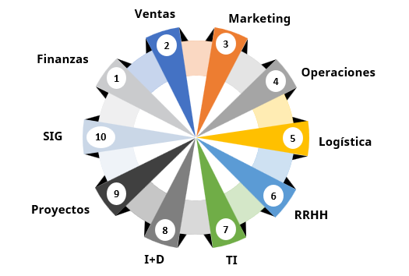
Resumen
Marketing
Operaciones
Logística
RRHH
TI
I+D
Finanzas
Ventas
Inicio
Proyectos
Dashboard
Indicadores de Gestión por Área Funcional - Resumen

Finanzas
Resumen
Marketing
Operaciones
Logística
RRHH
TI
I+D
Finanzas
Ventas
Inicio
Proyectos
Dashboard
Indicadores de Finanzas

Tipo | Nombre | Fórmula | Definición
Liquidez | Ratio de Liquidez general (Razón corriente) | Activo corriente Pasivo corriente | Capacidad que tiene la empresa para cumplir con sus obligaciones financieras a corto plazo. Sabremos cuantos activos corrientes tendremos para cubrir o respaldar esos pasivos exigibles a corto plazo.
 | Ratio de tesorería (Prueba Ácida) | (Activo Corriente - Inventario) Pasivo Corriente | Capacidad de la empresa para cancelar sus obligaciones corrientes, pero sin contar con la venta de sus existencias
 | Ratio de disponibilidad (prueba defensiva) | (Caja y Bancos) Pasivo Corriente | Capacidad de operar a corto plazo con sus activos más líquidos (caja y bancos)
 | Capital de trabajo (Fondo de maniobra) | Activo Corriente -Pasivo Corriente | Capacidad de la empresa para maniobrar y hacer frente a los pagos a corto plazo (12 meses)
Endeudamiento | Ratio de endeudamiento patrimonial | Pasivo total Patrimonio total | Representa la proporción total de la deuda que tiene un negocio con relación a sus recursos propios.
 | Ratio de deuda total | Pasivo Total Activo total | Mide la proporción que existe entre la financiación ajena y activo total. Es un ratio de composición.
 | Ratio de solvencia (garantía) | Activo total Pasivo total | Capacidad para poder hacer frente a las obligaciones de pago a largo plazo.
 | Ratio de calidad de la deuda | Pasivo corriente Pasivo total | Nos muestra la relación entre el pasivo corriente y el pasivo total. Indica el % de nuestras deudas que son a pagar a corto plazo y de peor calidad
Rentabilidad | Margen de Utilidad Bruta | Utilidad Bruta *100% Ingresos totales | Permite determinar con exactitud cuánto dinero se está ganando con la venta de un producto o servicio.
 | Margen de Utilidad neta | Utilidad neta *100% Ingresos totales | Permite medir la rentabilidad de una empresa. Para obtenerlo se divide el beneficio neto entre las ventas
 | Rendimiento sobre los activos (ROA) | Utilidad Neta *100% Activos totales | Rentabilidad de una compañía sobre el total de sus activos, independientemente de la forma en que se financie el activo.
 | Rendimiento sobre el capital (ROE) | Utilidad Neta *100% Patrimonio | Rentabilidad de la compañía sobre sus fondos propios, es decir, mide la relación entre el beneficio neto de la empresa y su cifra de fondos propios.
Gestión (eficiencia) | Rotación de cuentas por cobrar (veces) | Ventas al crédito promedio de cuentas por cobrar | Mide el número de veces que las cuentas por cobrar giran en promedio, durante un periodo de tiempo
 | Ratio de cuentas por cobrar(días) | 360 Rotación de cuentas por cobrar (veces) | Mide, en promedio, cuánto tiempo tarda una empresa en cobrar de sus clientes. Calcular este ratio sirve para determinar si hay que cambiar las políticas de cobro de la compañía.
 | Rotación de cuentas por pagar (veces) | compras totales Promedio de cuentas por pagar | Mide el número de veces que las cuentas por pagar giran en promedio, durante un periodo de tiempo
 | Rotación de cuentas por pagar(días) | 360 Rotación de cuentas por pagar (veces) | El periodo medio de pago a proveedores es el tiempo medio (en días) que una empresa tarda en pagar sus deudas a proveedores.
 | Rotación de inventarios (veces) | Costo de productos vendidos Inventario promedio | Este indicador da información acerca de cuántas veces se debe reponer el stock al año
 | Rotación de inventarios (días) | 360 Rotación de inventarios (veces) | Este indicador da información acerca de lo que tarda el stock de una empresa en convertirse en efectivo. Es uno de los ratios financieros más importantes en la gestión de inventarios.
 | Rotación de activos totales | Ventas Activo Total neto medio | Calcula cuántas ventas genera una empresa por cada moneda invertida.
 | Rotación de activo fijo | Ventas Activo Fijo | Similar al tipo de rotación anterior, pero aquí solo se consideran los activos fijos.
 | Rotación de caja y bancos | Caja y Bancos Ventas | Permite conocer el efectivo disponible en caja para cubrir los días de venta.

Ventas
Resumen
Marketing
Operaciones
Logística
RRHH
TI
I+D
Finanzas
Ventas
Inicio
Proyectos
Dashboard
Indicadores de Ventas

Indicador | Fórmula | Definición | UMD
Tasa de conversión (ventas) | N° de conversiones (n) * 100% N° de visitas (n) | Porcentaje de clientes que realizaron una compra en un período determinado. Mide la efectividad de la estrategia de ventas. Se calcula dividiendo el número de conversiones entre el número de clientes que han tenido contacto con la empresa (visitas a la pagina de ventas, cotizaciones emitidas, etc) | %
Monto de Ventas por tipo (Facturación) | ∑(Precio de Venta Unitario(k) * N°productos vendidos(k))(n) | Indica la facturación (ingresos) de productos y/o servicios vendidos. Este indicador se puede medir en diferentes ámbitos (tipos): Por Periodo, producto, Cliente, Vendedor, canal de venta, Región, método de pago, línea de producto, forma de pago, etc. | $
Número de Ventas por tipo | ∑( N°productos vendidos(k))(n) | Indica la cantidad de productos y/o servicios vendidos, normalmente expresado en unidades. Este indicador se puede medir en diferentes ámbitos (tipos): Por Periodo, producto, Cliente, Vendedor, canal de venta, Región, método de pago, línea de producto, forma de pago, etc. | und
Rentabilidad por tipo | ∑((Precio de venta unitario(k)- Costo de Venta Unitario(k))* N°productos vendidos(k)))(n) | Margen de ganancia que se obtiene de la diferencia entre el valor de venta total y costo de ventas de un periodo determinado | $
Costo de adquisición de cliente (CAC) | Inversión en marketing (n) N° de conversiones (n) | Mide la inversión que hace tu empresa hasta que un lead se convierte en cliente. Poner atención en este indicador es importante para saber si estás invirtiendo más para tener un nuevo cliente de lo que el cliente está invirtiendo en las compras. | $ cliente
Indice de crecimiento de ventas | Ventas(n+1)-Ventas(n) Ventas (n) | Mide la variación porcentual entre las ventas del periodo actual y el periodo anterior. El resultado muestra si hubo un crecimiento o decrecimiento de los ingresos por ventas. | %
Índice de cumplimiento de meta por tipo | Ventas realizadas(n) Meta de ventas (n) | Mide los ingresos de ventas actuales y lo compara con un objetivo actual o pasado. Este puede establecerse como un valor monetario, el número de unidades vendidas o el número de cuentas cerradas. | %
Indice de crecimiento de clientes | N° Clientes(n+1) - N° Clientes(n) N° Clientes (n) | Midel el nivel de incremento de clientes del periodo actual con respecto al periodo anterior | %
Indice de clientes nuevos | N° Clientes nuevos (n+1) N° Clientes (n) | Mide el ratio de clientes nuevos respecto al total. Esto te permitirá saber qué tan bien se desempeñan tus representantes de ventas. | %
Tiempo de ciclo de venta | Fecha cierre venta - Fecha primer contacto | Mide la jornada que hace una persona hasta realizar la compra. Es decir, el tiempo que lleva desde el primer contacto hasta la conversión. Cuanto más corto es el ciclo, más rápido se concreta una venta. Como resultado, tu equipo gana más tiempo para buscar nuevos clientes. | días
Indice de satistación de cliente | ∑ valoraciones clientes (Total clientes*N°preguntas*5) | Ayudan a identificar qué tan satisfechos están tus clientes con los productos, servicios y atención proporcionados por tu empresa. | %
Tasa de perdida de clientes | N° Clientes perdidos (n) * 100% N° Clientes (n) | Permite conocer los clientes que han abandonado tu marca, producto o servicio. También permite saber las causas de la deserción para buscar soluciones | %
NPS (Net Promoter Score) | ∑ valoraciones clientes Total clientes | El NPS (Net Promoter Score) es una forma de medir cuán probable es que tus clientes recomienden tu producto a alguien más. «En la escala del 1 al 10, ¿qué tanto recomendaría nuestros servicios? | und
Indice de quejas y reclamos | N° Pedidos con quejas y reclamos (n) * 100% N° Pedidos totales (n) | Mide el % de incumplimiento de los pedidos entregados al cliente, a nivel de cantidad, calidad, tiempo de entrega y servicio | %
Ingreso promedio | Ventas realizadas(n) * 100% Total de clientes (n) | Muestra el promedio del gasto de cada cliente en cada venta. Al analizar este indicador, puedes generar estrategias para que el cliente gaste más en siguientes oportunidades de compra, como ofrecer descuentos, entregas gratis, cross selling y up selling, etc. | $ cliente
Valor de vida del cliente (CLV) | valor medio de compra * tasa media de frecuencia * vida media del cliente | Métrica que indica los ingresos totales que una empresa puede esperar razonablemente de un solo cliente. Considera el valor de ingresos de un cliente y compara ese número con la vida útil prevista por la compañía para dicha persona. | $
Clientes nuevos vs clientes perdidos | N° clientes perdidos (n) * 100% N° Clientes nuevos (n) | Mide el número de clientes nuevos con respecto a los clientes perdidos en un periodo determinado. Si el índice es mayor que 100% significa que el equipo de ventas ha sido productivo en la captación mayor de clientes nuevos que clientes perdidos. | %

Marketing
Resumen
Marketing
Operaciones
Logística
RRHH
TI
I+D
Finanzas
Ventas
Inicio
Proyectos
Dashboard
Indicadores de Marketing

Indicador | Fórmula | UMD | Tendencia | Definición
Tasa de conversión (marketing) | N° de conversiones (n) * 100% N° de visitas (n) | % | Aumentar | Porcentaje de clientes que realizaron una compra en un período determinado. Mide la efectividad de la estrategia de marketing. Se calcula dividiendo el número de conversiones entre el número de clientes que han tenido contacto con la empresa (visitas a la pagina de ventas, cotizaciones emitidas, etc)
ROI (Retorno de la Inversión) | (beneficio obtenido - inversión) inversión) | % | Aumentar | El ROI es un cálculo sencillo mediante el cual se mide el rendimiento de la inversión en una campaña o acción publicitaria. Especialmente en las campañas 360º esta fórmula es muy útil.
Porcentaje de Participación del producto en el mercado | Volumen de ventas de la empresa en el sector Volumen total de ventas en el sector | % | Aumentar | Mide la posición competitiva en el mercado. Es fundamental conocer el nivel de participación, como punto de partida para implementar estrategias de marketing
Coste por Leads (CPL) | Inversión total por conseguir Lead Total de leads logrados | $/lead | Reducir | Se trata de un cálculo para conocer cuánto dinero ha invertido una empresa para captar a cada uno de sus leads, tras una campaña por ejemplo. El coste por lead es un KPI muy importante para conocer la rentabilidad de un proyecto, ya que te permite observar la efectividad de tu inversión en la captación de nuevos potenciales clientes.
Valor de vida de cliente (LTV-Lifetime Value) | LTV= Gasto Medio x Recurrencia Adquisición x Vida Cliente | $ | Reducir | El Lifetime Value es el valor neto de los ingresos que te genera un cliente durante el tiempo que es tu cliente. Este cálculo normalmente es una previsión porque, en principio, no se puede determinar con certeza por cuánto tiempo un cliente será tu cliente, o cuál será su frecuencia de compras, ni cuánto invertirá en cada una de ellas.
Coste de Adquisición del Cliente o CAC | (Costes del programa en ventas y marketing+sueldos+comisiones+extras+gastos generales) (n) (clientes nuevos)(n) | $/cliente | Reducir | El Coste de Adquisición del Cliente o CAC dice lo que tu empresa gasta en adquirir un nuevo cliente. Este indicador determina el coste medio que se invierte para hacer que un lead se convierta y adquiera tus productos o servicios.
Porcentaje de clientes originados de marketing | Total de clientes nuevos (Total de clientes a partir de leads de marketing) | % | Aumentar | Este ratio indica qué nuevo negocio o cliente nace del área de marketing, es decir, su tasa de aportación.
Porcentaje de clientes influenciados por marketing | Total de clientes nuevos (Total de prospectos con los que marketing interactuó) | % | Aumentar | El ratio de clientes influenciados por marketing (en porcentaje) toma todos los nuevos clientes con los que el departamento de marketing ha interactuado desde que eran leads; es decir, en todo el ciclo de ventas.
Ingresos periódicos mensuales (MRR) | (Ingreso promedio por cuenta)*(Número total de cuentas de ese mes) | $ | Aumentar | Una métrica que te recomendamos seguir de cerca es la de ingresos periódicos mensuales (MRR o monthly recurring revenue), la cual revela si tus ingresos se reducen o aumentan con el tiempo; además, da información a los líderes de ventas para que tomen decisiones comerciales informadas
Índice de promotores neto (NPS) | Total de Promotores - Total de Detractores Total de encuestados | % | Aumentar | El Net Promoter Score, o índice de promotores neto, es un indicador para la satisfacción del cliente, y te da a conocer cuántas probabilidades hay de que tus clientes te recomienden con sus contactos. Esa es una de las mejores estrategias de marketing ya que se activa orgánicamente porque tu producto o servicio ha cumplido (o superado) las expectativas de las personas.
CTR o Click Through Rate (tasa de clics) | N° clics Impresiones totales | % | Aumentar | Este dato es muy útil cuando quieres conocer el desempeño de una campaña de marketing en la que estuvo involucrado un enlace, como cuando haces un anuncio de Facebook para promocionar tu flamante tienda en línea o una publicación de blog que contó con la colaboración de un líder de tu industria.
Tasa de rebote en la web | Visitas sin interacción Total de visitas | % | Reducir | ¿Cuántas personas han abandonado o interrumpido su visita a una web o tienda online? Este dato es importante no solo para saber qué grado de rechazo ha supuesto un determinado contenido o publicación, sino también para detectar a tiempo posible errores de carga que perjudiquen la experiencia de usuario.
Tasa de permanencia | Visitas con permanencia > 5 min Total de visitas | % | Aumentar | Relacionada con el KPI anterior, esta tasa permite saber cuánto tiempo permanece de media un usuario en la web o blog de la empresa. Proporcionalmente, permite medir el grado de satisfacción de los usuarios con los contenidos ofrecidos.
Número de visitas | N° de visitas (n) | usuarios | Aumentar | ¿Cuántos usuarios han llegado a un blog o web corporativa en un determinado periodo? Este indicador es fundamental no solo para conocer el número de visitas (sesiones) recibidas sino también para conocer desde qué sitio o canal ha llegado un usuario a la web o blog
open rate | Emails abiertos Total emails enviados | % | Aumentar | porcentaje de apertura de emails sobre el total de envíos.
porcentaje de tráfico proveniente de tus correos a tu sitio web | Usuarios provenientes de correo (n) Total de usuarios en web (n) | % | Aumentar
Número de nuevos leads | Número de nuevos leads (n) | und | Aumentar | Un lead es un usuario que nos ha entregado información personal (su contacto, por ejemplo) y pasa a la base de datos de la compañía. Nos da permiso para seguir interactuando con él, nutrirlo con contenido y poder empujarlo a la conversión.
Tasa de engagement en redes |  |  |  | Se puede medir el grado de “conexión” de los seguidores con una marca mediante el número de "Me Gusta", nuevas menciones o comentarios obtenidos en Facebook o Instagram y el número de retweets o favoritos alcanzados en Twitter en un determinado período de tiempo.
Crecimiento de audiencia en redes |  |  |  | Con esta variable se puede cuantificar el número de seguidores alcanzados, por ejemplo, durante un mes en cada red social donde la marca esté presente. Es útil ligar el estudio del crecimiento a las acciones concretas que se realicen en cada red (promoción de posts, lanzamientos de campañas) para conocer los porqués del crecimiento y extraer insights de valor sobre el comportamiento de tu público.
Lead cualificado para Marketing (MQL) |  |  |  | stos son uno de los 3 tipos de leads que se pueden encontrar en el Inbound Marketing, junto con los leads (registros) y los SQL (Sales Qualified Lead). Concretamente, los MQL hacen referencia a los leads que se encuentran dentro de la fase MOFU (Middle of The Funnel), ya que han demostrado en diversas ocasiones interés por el contenido que publicas.
Lead cualificado para ventas (SQL) |  |  |  | SQL hace referencia a leads cualificados que ya se han investigado y que han generado interacción con la empresa. Demuestra interés en los productos o servicios y manifiesta intención o interés por contratar el servicio o adquirir el producto. Es una persona dispuesta a comprar, conoces a la persona, qué le interesa y es momento de profundizar en sus áreas de oportunidad y cómo le puedes aportar valor como empresa. Está listo para una demostración.
Costo por cliente potencial | Gasto total en marketing N° de Leads
Costo por lead calificado de marketing | Gasto total en marketing N° de leads calificados para marketing.
Costo por lead calificado para ventas | Gasto total en marketing N°de leads calificados para ventas
Costo por cliente cerrado, o Costo de adquisición del cliente | Total de gastos en mercadotecnia y gastos de ventas N° de ofertas de ganancias cerradas

Operaciones
Resumen
Marketing
Operaciones
Logística
RRHH
TI
I+D
Finanzas
Ventas
Inicio
Proyectos
Dashboard
Indicadores de Operaciones

Tipo | Indicador | Fórmula | UMD | Tendencia
Productividad /Coste | OEE (Eficiencia Global de los Equipos). | Disponibilidad*Rendimiento*Calidad | % | Aumentar
 | TVAO (tasa de valor añadido de operarios) | Tiempo dedicado de valor añadido Tiempo total del proceso | % | Aumentar
 | RVA (Ratio Valor Añadido). | Tiempo dedicado de valor añadido Tiempo total del proceso | % | Aumentar
 | Recorrido de materiales | metros recorridos por producto | mts | Reducir
 | MTBF (Tiempo medio entre fallas) | Tiempo total disponible - Tiempo de inactividad Número de paradas | min | Aumentar
 | MTTR (Tiempo medio entre reparaciones) | Tiempo total de mantenimiento Número de Reparaciones | min | Aumentar
 | Tiempo de ciclo | Hora de finalización del proceso – Hora de inicio del proceso | horas | Reducir
 | Tiempo de cambio | Hora inicio Producción (i+1) - Hora fin Producción (i) | horas | Reducir
 | Takt Time | Tiempo neto disponible Demanda del cliente | min | < Tiempo de ciclo
 | Índice de Cumplimiento del programa de mantenimiento preventivo | Horas ejecutadas de mantenimiento preventivo Hojas programadas de mantenimiento preventivo | % | Aumentar
 | IFA (índice de Frecuencia de Accidentes). | N°accidentes *106 N°horas trabajadas | % | Reducir
 | IGA (índice de Gravedad de Accidentes). | N°días de ausencia *106 N°horas trabajadas | % | Reducir
 | RSPF (Roturas de stock con PF) | N° incidencias o roturas de stock Periodo | roturas/ periodo | Reducir
Calidad | FTT (Calidad a la Primera). | N° Ots sin no conformidad Total Ots del periodo | % | Reducir
 | DPU (Defectos por unidad) | N° defectos identificados en producción N° unidades producidas en un periodo | % | Reducir
 | DPO (Defectos por oportunidad) | N° defectos identificados en producción Producción periodo x N° oportunidades de errores | Defectos/ ud producida | Reducir
 | DPMO (Defectos por millón de oportunidades) | DPO *106 | Defectos/ millón uds producida | Reducir
Servicio | Lead time interno (LTI) | Tiempo de transformación de producto + tiempo de espera | dias | Aumentar
 | Tiempo de entrega (TE) | Fecha cliente recibe el producto - Fecha solicitud del producto | días | Reducir
 | Pedidos entregados a tiempo (PT) | N° pedidos entregados a tiempo Total de pedidos en el periodo | % | Aumentar

Logística
Resumen
Marketing
Operaciones
Logística
RRHH
TI
I+D
Finanzas
Ventas
Inicio
Proyectos
Dashboard
Indicadores de Logística

Tipo | Nombre | Fórmula | Objetivo del indicador
Compras | Nivel de cumplimiento de proveedores | Porcentaje de calidad * Porcentaje de tiempo * Porcentaje de costo | Evaluar el desempeño del proveedor en los 3 aspectos: Calidad, tiempo y costo
 | Lead time de Orden de Compra | Fecha real de llegada del producto - Fecha solicitada de la orden de compra | Medir la diferencia de hora a la cual llega el producto desde la orden de compra
 | Indice de pedidos recibidos perfectos | N°Ordenes de Compras recibidas perfectas x100% N°Ordenes de compra recibidas totales | Permite conocer la cantidad de productos entregados de forma completa y perfecta para poder conocer la distribución
 | Índice de desviación presupuestaria | Gasto real en compras en el periodo "t" Presupuesto en el periodo "t" | Medir el nivel de gasto real en un periodo determinado
Almacenamiento | Costo de almacenamiento | (Costos directos + Costos indirectos) Número total de unidades | Medir la cantidad gastada en el almacenamiento de inventario. La importancia de este indicador es minimizar el costo de almacenamiento y al mismo tiempo mantener suficiente inventario para satisfacer la demanda de los clientes
 | Porcentaje de ocupabilidad | (Volumen ocupado del inventario) * 100 Volumen disponible de almacenamiento) | Medir el nivel de volumen ocupado del inventario. Permite conocer la eficiencia del almacén
 | Porcentaje de obsolescencia | Valor del inventario obsoleto Valor del inventario total | Medir el nivel del valor del inventario obsoleto. a importancia de este indicador es la gestión del inventario
Inventario | Costo de inventario | Costes de pedidos + Costos de mantenimientos + Costos de escasez | Medir el costo total de inventario. La importancia de este indicador se basan en ordenar, mantener y administrar el inventario o niveles de existencia de un negocio basado en productos
 | índice de rotación de stock | Costo de los bienes vendidos Stock promedio | Medir el nivel del costo de los bienes vendidos. La importancia de este indicador permite conocer las posibles pérdidas de existencias debido al vencimiento
 | Índice de rotura de stock (OOS) | SKUs no en stock / Total de SKUs disponibles | Medir el nivel SKUs que no se encuentran almacenados ni listo para su venta y/o distribución. La importancia de este indicador se basa en permite conocer la experiencia de compra del cliente y cuantificar las ventas perdidas
 | Indice de contracción del inventario | (Stock registrado - Stock real) Stock registrado | Determinar el nivel de diferencia entre el stock registrado y real. La importancia de este indicador implica una pérdida en el valor del inventario e incluye artículos dañados o perdidos durante el proceso de almacenamiento y envío
 | Porcentaje de exactitud del inventario (ERI) | (Total de ubicaciones inventariadas - Ubicaciones inconsistentes) Total de ubicaciones inventariadas | Medir el nivel entre la diferencia de ubicaciones inventariadas e inconsistentes. La importancia de este indicador es fundamental para evitar desabastecimientos, escasez, mermas, controlar la calidad de inventario y mantener una experiencia positiva para el cliente
 | Porcentaje de vejez del inventario | (Unidades deterioradas + Obsoletas + Vencidas) Unidades disponibles del inventario | Medir el nivel de unidades deterioradas, obsoletas y vencidas. Medir el nivel de unidades deterioradas, obsoletas y vencidas
 | Error porcentual absoluto medio en un pronóstico | 1 - (Valor pronósticado - Valor real) / Valor pronósticado | Medir la precisión del pronóstico y el error del pronóstico del inventario. Medir la precisión del pronóstico y el error del pronóstico del inventario
Gestión de pedidos | Indice de pedidos perfectos (FILL RATE) | N°Pedidos entregados perfectos (tiempo, calidad, cantidad) N° Pedidos totales | Medir los número de pedidos completos perfectos. La importancia del indicador es que permite conocer la cantidad de productos entregados de forma completa y perfecta para poder conocer la distribución
 | On time delivery (OTD) | Número de pedidos entregados a tiempo Número total de pedidos | Medir el nivel de productos entregados a tiempo. La importancia de este indicador se basa en conocer la confiabilidad de la entrega del pedido
 | Tasa de entrega completa y a tiempo (OTIF) | On time * Indice de pedidos perfectos | Medir la tasa de productos entregados de forma completa y a tiempo. La importancia de este indicador se basa en brindar una visión panorámica del rendimiento de la entrega de pedidos durante un periodo de tiempo establecido
 | Order lead time | Tiempo de entrega de pedidos - Tiempo de orden recibida | Medir la cantidad de tiempo que tarda una empresa de comercio o un proveedor en cumplir un pedido. Este indicador es un parámetro crucial para juzgar la destreza de gestión de pedidos de una empresa
 | Total cycle time | Tiempo de registro de pedido + Tiempo de preparación de pedido + Tiempo de entrega | Medir el tiempo total de la distribución del producto, desde que se registra la orden hasta la entrega del mismo. La importancia de este indicador permite conocer las oportunidades de mejora que a menudo se pierden en los programas de eficiencia convencionales
 | Ciclo de orden interno | Fecha de entrega de pedido - Fecha de orden de pedido en almacen | Medir el tiempo que transcurre desde la entrega del pedido hasta el orden de pedido en almacén. Este indicador es importante porque permite conocer la capacidad del almacén para responder a la demanda y detectar retrasos en la preparación de pedidos
Transporte | Coste del transporte sobre las ventas | Coste total del transporte / Ventas | Mide el costo de la gestión del transporte con respecto a las ventas
 | Entregas a tiempo | Nº de entregas a tiempo / Nº total de entregas realizadas x 100 | Midel la eficacia de las entregas de pedidos hacia los clientes
 | Nivel de utilización de la flota | Capacidad real utilizada / Capacidad total en kg o m3 | Mide la capacidad utilziada de la flota, para evaluar el aprovechamiento de capacidad sin utilizar

RRHH
Resumen
Marketing
Operaciones
Logística
RRHH
TI
I+D
Finanzas
Ventas
Inicio
Proyectos
Dashboard
Indicadores de RRHH

Tipo | Nombre | Fórmula | UMD | Frecuencia | Meta
Reclutamiento y selección | Indice de rendimiento de contratación | N° candidatos que avanzaron a la siguiente etapa Total de candidatos entrevistados en la etapa actual | % | Anual | 2%
 | Tiempo medio por contratación | Fecha de persona ocupa el puesto - Fecha de apertura de vacante | dias | Mensual/Anual | 7
 | Costo de contratación | (Total de costos de recruiting interno + Total de costos de recruiting externo) (Total de contrataciones hechas en un período de tiempo dado). | $ | Mensual/Anual | $ 50,000
Capacitación y desarrollo | Costo de capacitación por empleado | Costo de capacitación (cursos, talleres internos y subcontratados, etc) N° empleados | $/empleado | Anual | $ 200
 | Costo de capacitación global | Costo de capacitación (cursos, talleres internos y subcontratados, etc) | $ | Anual | $ 10,000
 | Tasa de promoción interna | N° promociones en periodo x Total de empleados en periodo x | % | Anual | 5%
 | Indice de Capacitación de Personal | N°empleados capacitados N° empleados programados | % | Mensual/Anual | 100%
 | Indice de eficacia de la capacitación | N°empleados capacitados y aprobados N° empleados programados | % | Mensual/Anual | 95%
S = personal que se separó de la empresa en el periodo.
I = personal que se tenía al inicio del periodo.
F = personal que se tiene al final del periodo.
Compromiso y satisfacción laboral | Índice de Rotación | S___ ((I+F)/2) | % | Mensual/Anual | 3%
 | Costo de rotación | Liquidacion + proceso selección + capacitación + perdida de productividad | $ | Anual | $ 1,000
 | Tasa de Ausenstismo laboral | Total de Días de Ausencia Total de Días Trabajados | % | Mensual/Anual | 2%
 | Tasa promedio de alcance de metas | Número de Empleados que Cumplen con los Objetivos Número Total de Empleados Evaluados | % | Mensual/Anual | 90%
 | Índice de accidentabilidad laboral | N° empleados accidentados N° total empleados | % | Mensual/Anual | 0%
 | eNPS (Employee Net Promoter Score) | N°encuestados con valoración >= 4 N total encuestados | % | Anual | 90%
 | Ingreso por empleado | Ingresos generados N°empleados | $/empleado | Anual | 3000
 | ROI de programas de desarrollo | (Beneficios Totales – Costos Totales) Costos Totales | % | Anual | 10%
 | Permanencia en el cargo | N° meses que cada empleado ha estado en el cargo N° empleados actuales | mes/empleado | Anual | 200
 | Tasa de retención | N° empleados que se quedaron N° empleados al inicio del periodo | % | Anual | 90%
 | Tasa de tiempo extra | Horas extras trabajadas por periodo Total de hora trabajadas en el periodo | % | Mensual/Anual | 5%
Compensación | Competitividad Salarial (SCR) | Salario promedio de la compañía Salario promedio ofrecido por los competidores | % | Mensual/Anual | 90%
Productividad | Tasa de productividad de los empleados | Productos o Servicios Producidos Recursos Utilizados | und/$ | Mensual/Anual | 400
Globales | Costo del personal por Departamento | Suma de Salario personal del Área | $ | Mensual/Anual | Variable
 | % de Personal por tipo (género, ubicación, puesto, región, etc) | N°empleados por tipo Total empleados | % | Mensual/Anual | Variable

TI
Resumen
Marketing
Operaciones
Logística
RRHH
TI
I+D
Finanzas
Ventas
Inicio
Proyectos
Dashboard
Indicadores de TI

Indicador | Fórmula | UMD | Tendencia | Definición
Tiempo de respuesta del soporte TI | Fecha solución atención - Fecha solicitud atención | horas | Reducir | Mide el tiempo de atención de solicitudes de usuarios sobre soporte en TI. El objetivo es que dicho tiempo sea el menor posible
First Call Resolution (FCR) | Número medio de tickets resueltos Número medio de tickets solicitados | % | Aumentar | Este KPI mide el número medio de tickets (llamadas) resueltos en cuanto el usuario contacta con el agente de soporte. Este indicador de TI es importante porque contribuye a mejorar la satisfacción del cliente final y a reducir el costo medio del servicio.
Disponibilidad del sistema | Sistema disponible Tiempo disponible | % | Aumentar | Tener el sistema disponible es sinónimo de que los flujos funcionen normalmente. Siempre que el sistema esté fuera del aire la empresa puede sufrir pérdidas, aunque la inestabilidad sea por poco tiempo.
Tiempo promedio entre fallas | Tiempo de disponibilidad - tiempo de inactividad número de fallas | min | Aumentar | El tiempo promedio entre fallas es el tiempo invertido cuando se piensa en el funcionamiento de las máquinas.
Tickets de soporte cerrados por un empleado | número de tickets de soporte cerrados Total de tickets solicitados | % | Aumentar | El objetivo es cerrar los tickets en el menor tiempo posible
ROI en proyectos de TI | (beneficio obtenido - inversión) inversión) | % | Aumentar | Calcular cuánto retorno está dando cada unidad invertida y es muy importante para entender claramente los beneficios de TI para toda la empresa.
Tiempo medio de la solución (MTTR) | Tiempo total de mantenimiento Número de Reparaciones | min | Aumentar | mide la eficiencia en el mantenimiento de equipos de TI
Tasa de utilización de activos de software | N° licencias utilizadas N° licencias adquididas | % | Aumentar | Porcentaje de los licencias de software y productos en uso actual por parte de la organización.
Tasa de cumplimiento de SLA |  | % | Aumentar | Porcentaje de incidentes resueltos dentro del tiempo del SLA acordado.

I+D
Resumen
Marketing
Operaciones
Logística
RRHH
TI
I+D
Finanzas
Ventas
Inicio
Proyectos
Dashboard
Indicadores de I+D

Tipo | Indicador | Fórmula | UMD | Tendencia
Investigación | Índice de cumplimiento de investigación | Tiempo de investigación realizada Tiempo de investigación planificada | % | Aumentar
Desarrollo | Índice de lanzamiento de nuevos productos | N° productos desarrollados (n) | und | Aumentar
I+D | ROI en proyectos de I+D | (beneficio obtenido - inversión) inversión) | % | Aumentar

Proyectos
Resumen
Marketing
Operaciones
Logística
RRHH
TI
I+D
Finanzas
Ventas
Inicio
Proyectos
Dashboard
Base consolidada
Indicadores de Proyectos

Tipo | Indicador | Fórmula | UMD | Tendencia | Definición
Tiempo | Tiempo de Ciclo | Hora final Actividad (i) - Hora inicio Actividad (i) | horas | Reducir | El tiempo necesario para completar actividades repetitivas en un proyecto.
 | Tasa de finalización del Proyecto | Tareas finalizadas Tareas planificadas | % | Aumentar | El porcentaje de tareas que se han completado en el tiempo establecido.
 | Variación del Tiempo (VT) | Tiempo real - Tiempo planificado | horas | Reducir | Mide la diferencia entre el tiempo planeado para realizar una tarea y el tiempo real que se ha tomado.
 | Índice de Desempeño del Tiempo (SPI) | Valor ganado (EV) Valor planeado (PV) | % | 1 | Relación entre el valor ganado y el valor planeado. Un SPI de menos de 1 indica que el proyecto está retrasado.
Costo | Índice de Desempeño del Costo (CPI) | Valor ganado (EV) / coste real (AC) | $/$ | Aumentar | Es una medida de eficiencia del costo. Se obtiene dividiendo el valor ganado (valor del trabajo realizado) por el costo real del trabajo. | >1; ahorro en costo <1, indica sobrecosto
 | Variación del Costo (VC) | Coste real - Coste previsto Coste previsto | % | Reducir | Calcula la diferencia entre el costo real del trabajo realizado y el costo presupuestado del trabajo realizado hasta el momento.
 | Valor ganado (CV) | EV-AC | $ | Reducir | la valoración económica del alcance ejecutado menos el coste incurrido.

Base
Resumen
Marketing
Operaciones
Logística
RRHH
TI
I+D
Finanzas
Ventas
Inicio
Proyectos
Dashboard
Base consolidada
Base de consolidación

N° | Proceso | Nombre del Indicador | Fórmula | UMD | Frecuencia de medición | Meta | Año 1 | Año 2 | Año 3 | Plan de acción | Responsable | Fecha término | Estatus
1 | Finanzas | Ratio de Liquidez general (Razón corriente) | Activo corriente Pasivo corriente | -
2 | Ventas | Tasa de conversión (ventas) | N° de conversiones (n) * 100% N° de visitas (n) | %
3 | Marketing | ROI (Retorno de la Inversión) | (beneficio obtenido - inversión) inversión) | %
4 | Operaciones | MTTR (Tiempo medio entre reparaciones) | Tiempo total de mantenimiento Número de Reparaciones | min
5 | Logística | Porcentaje de obsolescencia | Valor del inventario obsoleto Valor del inventario total | %
6 | RRHH | Tasa de Ausenstismo laboral | Total de Días de Ausencia Total de Días Trabajados | %
7 | TI | First Call Resolution (FCR) | Número medio de tickets resueltos Número medio de tickets solicitados | %
8 | I+D | Índice de cumplimiento de investigación | Tiempo de investigación realizada Tiempo de investigación planificada | %
9 | Proyectos | Índice de Desempeño del Tiempo (SPI) | Valor ganado (EV) Valor planeado (PV) | %
10
11
12
13
14
15
16
17
18
19
20
21
22
23
24
25
26
27
28
29
30

Dashboard
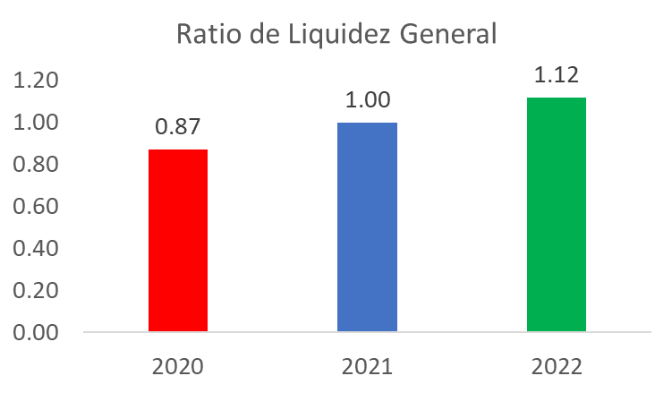
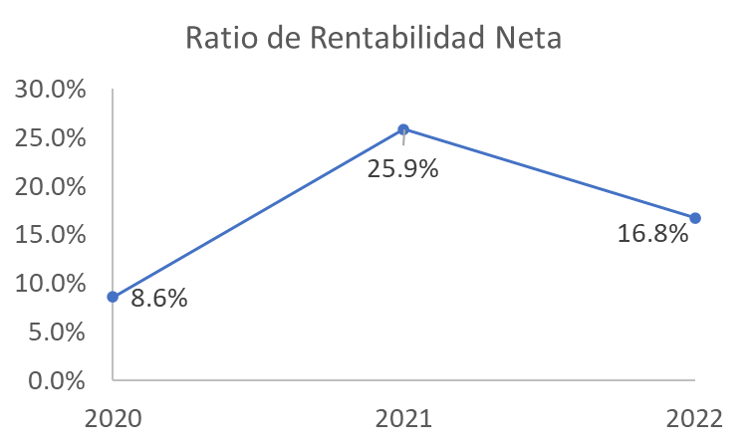
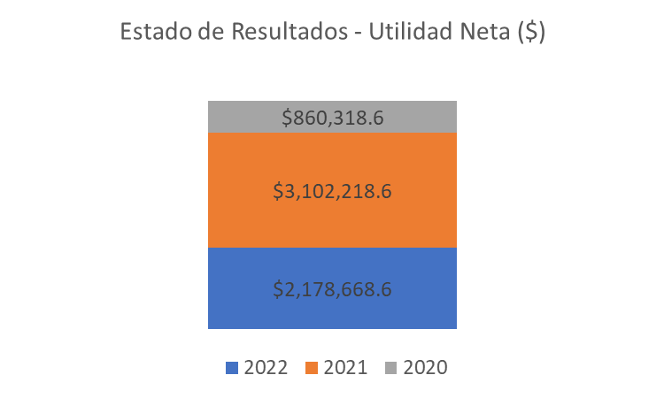
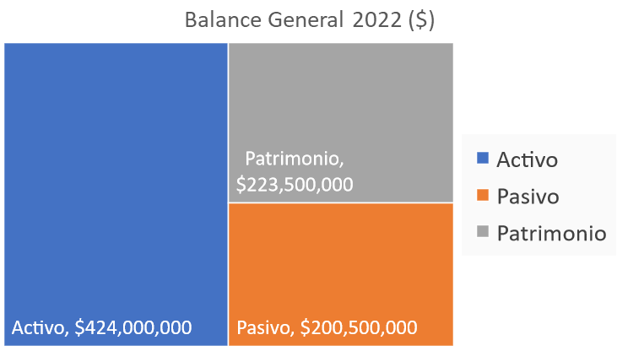
Resumen
Marketing
Operaciones
Logística
RRHH
TI
I+D
Finanzas
Ventas
Inicio
Proyectos
Dashboard
Base consolidada
Dashboard

Políticas Lean

Términos y Condiciones
Al acceder y utilizar las plantillas de gestión empresarial proporcionadas por ADN Lean Business School E.I.R.L con número de RUC 2060962574, usted acepta y se compromete a cumplir con los términos y condiciones.
Derechos de autor
Todas las plantillas y recurso descargables proporcionadas por ADN Lean Business School E.I.R.L están protegidas por derechos de autor. Usted acepta no distribuir y/o vender nuestras plantillas o recursos descargables originales o modificados de nuestra propiedad. No pueden ser utilizadas para difundir en ningún entorno digital, como blogs, páginas web, redes sociales, comunidades de Telegram, WhatsApp, Messenger, Instagram y más, entre otras fuentes de internet que permitan la carga de nuestros recursos en su sistema sea de forma gratuita o de paga.
Ley Aplicable
Estos términos y condiciones se regirán e interpretarán de acuerdo con las leyes de cada país. Al utilizar las plantillas o recursos descargables de gestión empresarial de ADN Lean Business School E.I.R.L con número de RUC 2060962574, usted reconoce haber leído, comprendido y aceptado estos términos y condiciones. Si tiene alguna pregunta o inquietud, comuníquese con nosotros a través del siguiente correo contacto@adnlean.com.
Ley aplicable Perú
En caso, se verifique un incumplimiento a las obligaciones establecidas en la Ley sobre el Derecho de Autor y/o Ley del Artista e Intérprete y Ejecutante, la Comisión de Derecho de Autor podrá sancionar dicha conducta con una multa de hasta 180 U.I.T.

ADN Lean
"Transformando el conocimiento en acción"

Necesitas que la plantilla se adapte a tus necesidades específicas, accede al servicio de plantillas personalizadas. Contáctate con nosotros:

CONTACTAR

POLÍTICAS Lean

ADN Lean
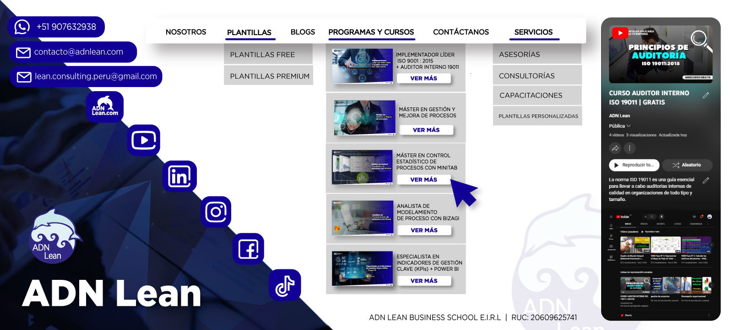

ADN Lean
"Transformando el conocimiento en acción"

Necesitas que la plantilla se adapte a tus necesidades específicas, accede al servicio de plantillas personalizadas. Contáctate con nosotros:

CONTACTAR

POLÍTICAS Lean

